Sheet1
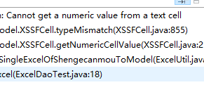

 |  | 显示type1 却不能 读

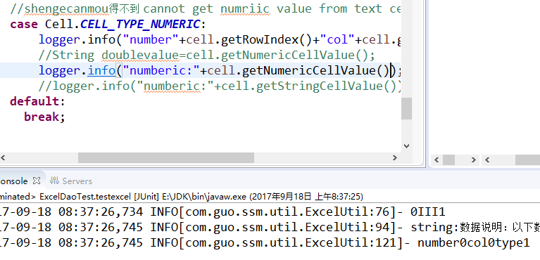

 | 解决方式

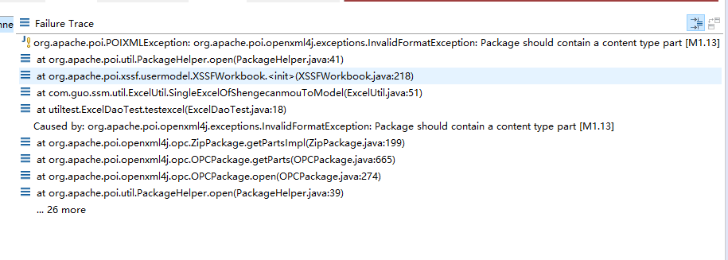

直接修改文件名 从 xls to xlsx出现如下

如果进入文件另存为格式 则可以
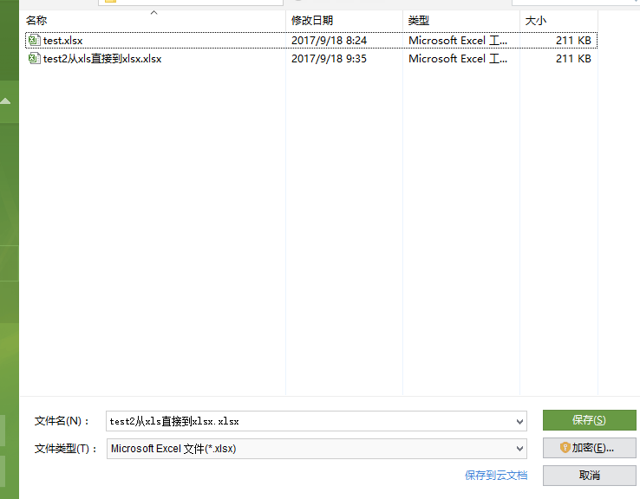

 | http://blog.csdn.net/blueheart20/article/details/45028311

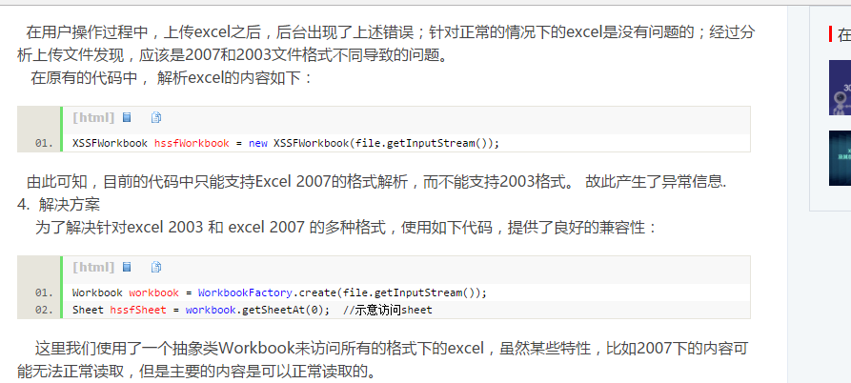

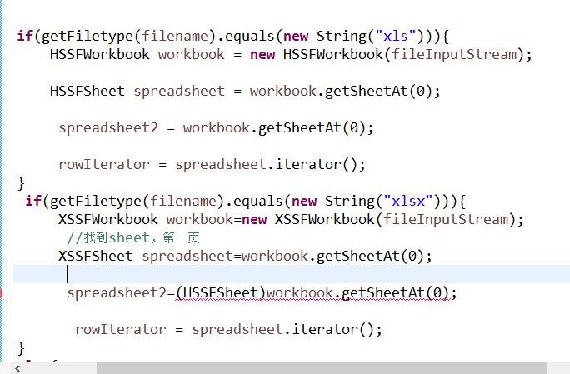

想统一处理 xls 和 xlsx 文件格式

 | workfactory
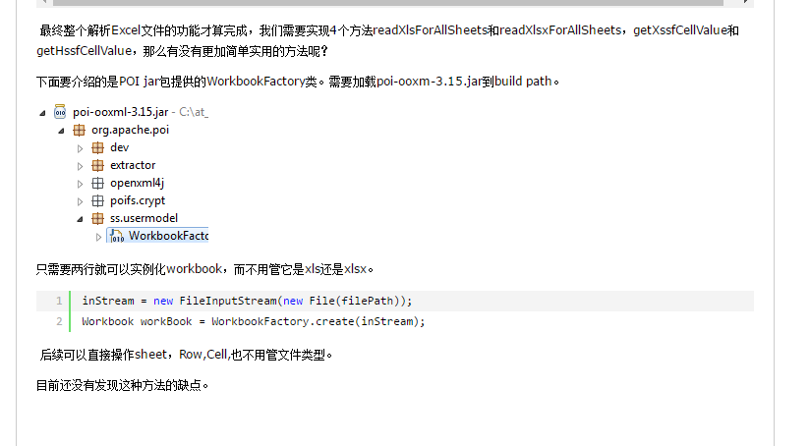

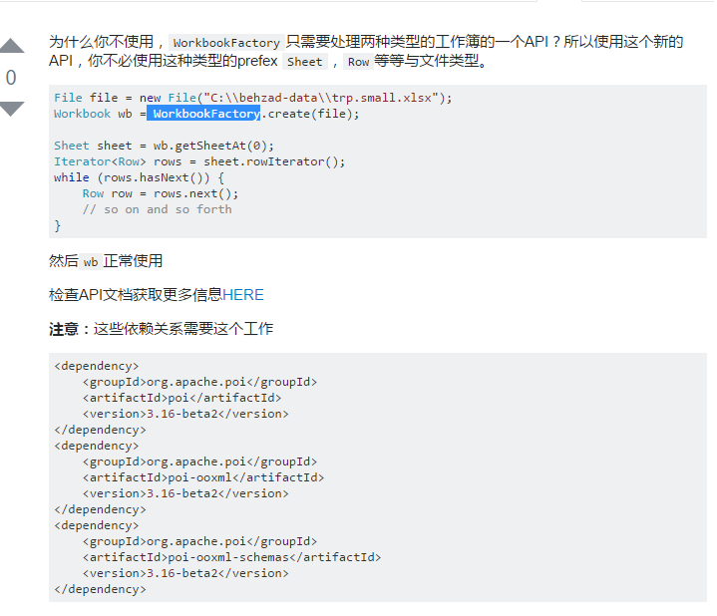

出现了，虽然不影响操作，这。。。。。

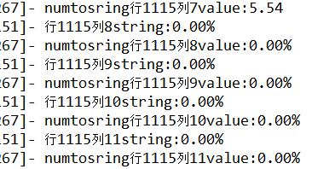

导出excel 的策略
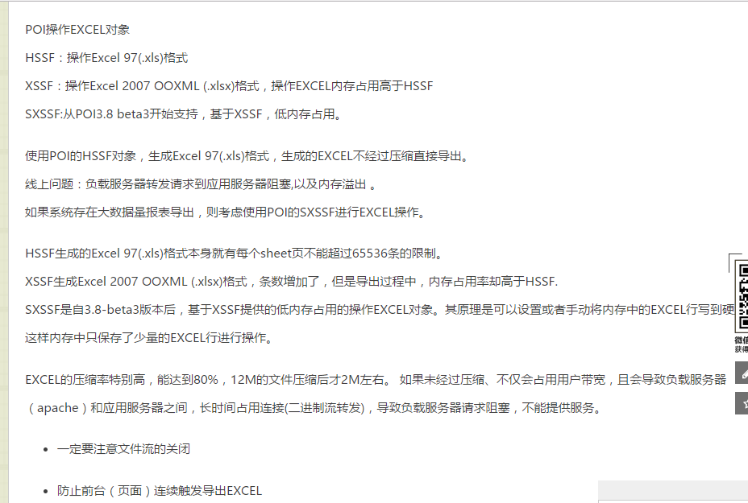

写excel 时候
出现如下
逻辑错误，，，

